Opgave 1
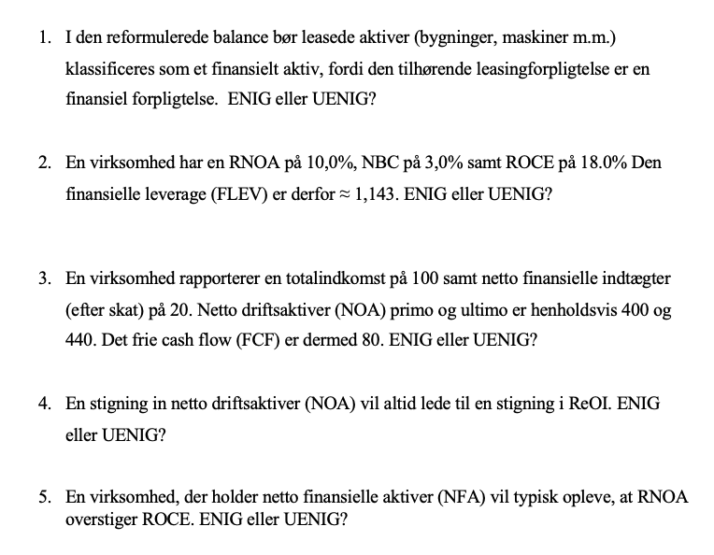
Uenig
Leasede aktiver bør være under drifsaktiver

Formlen er
ROCE = RNOA + FLEV(RNOA - NBC)
Det giver meget god mening

Ueing
Det frie cashflow må være
100-20-(440-400)
40

Uenig
ReOI = (RNOA - wacc) x NOA. Ikke altid det forudsætter, at RNOA > wacc

Enig
Besiddelse af netto finansielle aktiver medfører en negativ finansiel leverage
der resulterer i RNOA > ROCE

Opgave 2
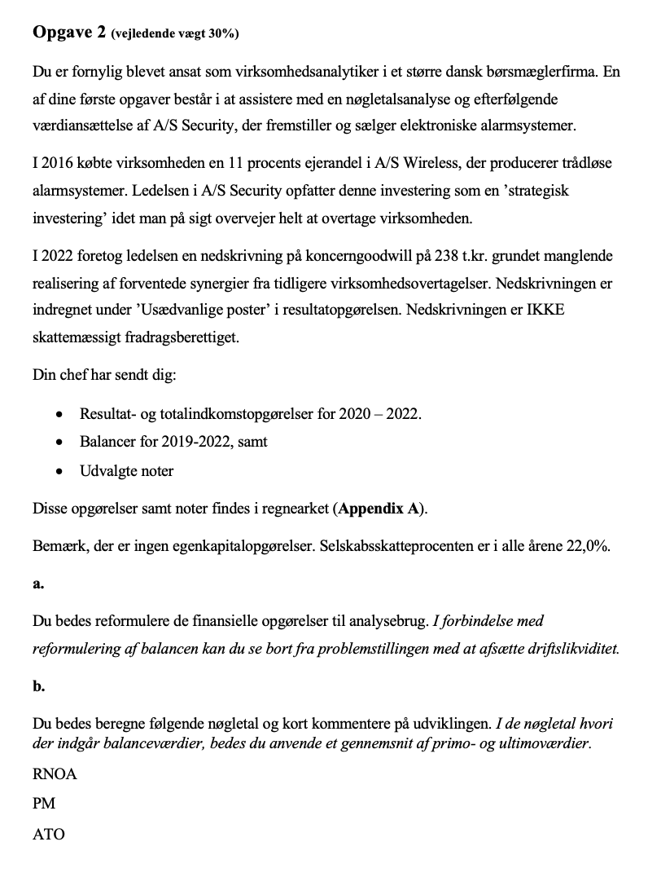
Resultatopgørelser (1.000 DKK) |  |  |  |  | Note
 |  | 2020 | 2021 | 2022 |  | Reformuleret balance | 2019 | 2020 | 2021 | 2022
Nettoomsætning |  | 20,035 | 19,915 | 24,616
Produktionsomkostninger |  | -4,816 | -5,687 | -6,163 |  | Aktiver i alt | 23009 | 25597 | 25509 | 29412
Bruttoresultat |  | 15,219 | 14,228 | 18,453
 |  |  |  |  |  | Likvidbeholdning | 804 | 1,011 | 1,215 | 1,497
Forsknings- og udviklingsomkostninger |  | -1,490 | -1,677 | -1,796 |  | Obligationsbeholdning | 458 | 378 | 412 | 420
Distributionsomkostninger |  | -9,870 | -9,399 | -10,960
Administrationsomkostninger |  | -1,132 | -1,117 | -1,246 |  | Driftsaktiver | 21747 | 24208 | 23882 | 27495
Resultat af primær drift før usædvanlige poster |  | 2,727 | 2,035 | 4,451 |  | Leverandørgæld | 664 | 867 | 1,067 | 1,074
Usædvanlige poster |  | -50 |  | -218 | (1) | Hensatte forpligtigelser | 29 | 51 | 23 | 108
Resultat af primær drift |  | 2,677 | 2,035 | 4,233 |  | Udskudte skatteforpligtigelser | 309 | 417 | 451 | 625
 |  |  |  |  |  | Selskabskat | 76 | 88 | 174 | 355
Finansielle indtægter |  | 55 | 51 | 57 | (2) | Anden gæld | 1,826 | 1,996 | 2,316 | 3,057
Finansielle omkostninger |  | -374 | -309 | -326 |  | Hensatte forpligtigelser | 307 | 376 | 406 | 356
Resultat før skat |  | 2,358 | 1,777 | 3,964 |  | Forudbetalinger | 687 | 784 | 713 | 666
 |  |  |  |  |  | Nettodriftsaktiver (NOA) | 17,849 | 19,629 | 18,732 | 21,254
Skat af årets resultat |  | -378 | -434 | -951
Årets resultat |  | 1,980 | 1,343 | 3,013 |  | Låntagning (Lang) | 2,878 | 3,341 | 4,654 | 3,717
 |  |  |  |  |  | Leasingforpligtelse (Lang) | 994 | 992 | 980 | 1,343
Totalindkomstopgørelser (1.000 DKK) |  |  |  |  |  | Låntagning (Kort) | 7,932 | 8,799 | 6,141 | 9,738
 |  |  |  |  |  | Leasingforpligtelse (Kort) | 176 | 157 | 207 | 280
Årets resultat |  | 1,980 | 1,343 | 3,013 |  | Anden gæld | 72 | 84 | 98 | 112
 |  |  |  |  |  | Likvidbeholdning | -804 | -1,011 | -1,215 | -1,497
Dagsværdiregulering af obligationer disponible for salg, efter skat |  | 8 | 27 | 6 |  | Obligationsbeholdning | -458 | -378 | -412 | -420
Dagsværdiregulering af kapitalandele disponible for salg, efter skat |  | 215 | 2 | 4 |  | Nettofinansielle Obligationer (NFO) | 10,790 | 11,984 | 10,453 | 13,273
Anden totalindkomst |  | 223 | 29 | 10
 |  |  |  |  |  | Egenkapital (CSE) | 7,059 | 7,645 | 8,279 | 7,981
Totalindkomst |  | 2,203 | 1,372 | 3,023 |  | Kontrol | - | - | - | -

 |  |  |  |  |  | Reformuleret Totalindkomst | 2020 | 2021 | 2022
Balancer (1.000 DKK) | 2019 | 2020 | 2021 | 2022
Aktiver |  |  |  |  |  | Nettoomsætning | 20,035 | 19,915 | 24,616
Goodwill | 2,776 | 2,538 | 2,850 | 4,442 |  | Produktionsomkostninger | -4,816 | -5,687 | -6,163
Patenter og licenser | 47 | 28 | 16 | 28 |  | Bruttoresultat | 15,219 | 14,228 | 18,453
Forudbetalinger og aktiver under udførelse | 584 | 676 | 650 | 733 |  |  |  |  |  |  | Likvider med valutarestriktioner er bundet i driten, hvorfor kun den overskydende likviditet er at betragte som et finansielt aktiv
Andre immaterielle aktiver | 241 | 294 | 376 | 364 |  | Forsknings- og udviklingsomkostninger | -1,490 | -1,677 | -1,796 |  | Obligationsbeholdningen er et finansielt aktiv
Immaterielle aktiver | 3,648 | 3,536 | 3,892 | 5,567 |  | Distributionsomkostninger | -9,870 | -9,399 | -10,960 |  | Den "strategiske investering" er et aktiv
 |  |  |  |  |  | Administrationsomkostninger | -1,132 | -1,117 | -1,246 |  | Andre tilgodehavende(udlån til kunder) stammer fra et driftsaktivitet og er et driftsaktiv
Grunde og bygninger | 6,142 | 7,180 | 7,303 | 7,333 |  | Driftsoverskud af salg før skat | 2,727 | 2,035 | 4,451
Produktionsanlæg og maskiner | 294 | 319 | 289 | 282
Andre anlæg, driftsmateriel og inventar | 434 | 495 | 466 | 609 |  | Rapporteret skatteomkostning | -378 | -434 | -951
Materielle aktiver | 6,870 | 7,994 | 8,058 | 8,224 |  | Skattefordel på gæld @22% | -77.88 | -63.36 | -66.88
 |  |  |  |  |  | Skat allokeret til andet driftoverskud | -3 | 7 | 12
Leasede aktiver | 1,170 | 1,246 | 1,127 | 1,435 |  | Skat på driftsoverskud | -459.18 | -490.76 | -1005.78
Andre værdipapirer og kapitalandele | 1,903 | 2,099 | 2,136 | 2,149 | (3) | Driftsoverskud af salg efter skat | 2,268 | 1,544 | 3,445
Andre tilgodehavender | 750 | 795 | 669 | 757 | (4)
Udskudte skatteaktiver | 682 | 732 | 735 | 793 |  | Andet driftoverskud
Andre langfristede aktiver | 4,505 | 4,872 | 4,667 | 5,134 |  | Gevinst og tab ved afhændelse af anlægsaktiver | -50 | 0 | 20
 |  |  |  |  |  | Renteindtægter på langfristede tilgodehaveder (lån til kunder) | 35 | 30 | 35
Langfristede aktiver | 15,023 | 16,402 | 16,617 | 18,925 |  |  | -15 | 30 | 55
 |  |  |  |  |  | Skattefordel @22% | 3 | -7 | -12
Varebeholdninger | 2,183 | 2,463 | 2,617 | 3,147 |  |  | -12 | 23 | 43
Tilgodehavender fra salg | 4,072 | 4,646 | 3,966 | 4,545 |  | Nedskrivning på koncerngoodwill | 0 | 0 | -238
Andre tilgodehavender | 521 | 710 | 694 | 827 |  | Dagsværdiregulering af kapitalandele disponible for salg, efter skat | 215 | 2 | 4
Periodeafgrænsningsposter | 372 | 323 | 349 | 409 |  | Andet driftoverskud efter skat | 203 | 25 | -191
Likvide beholdninger | 838 | 1,053 | 1,266 | 1,559 | (5) | Samlet Driftsoverskud | 2,471 | 1,570 | 3,254
Kortfristede aktiver | 7,986 | 9,195 | 8,892 | 10,487
 |  |  |  |  |  | Nettofinansielle Omkostninger
Aktiver | 23,009 | 25,597 | 25,509 | 29,412 |  | Renteindtægter på likvider og bankindestående | 20 | 21 | 22
 |  |  |  |  |  | Finansielle omkostninger | -374 | -309 | -326
 | 2019 | 2020 | 2021 | 2022 |  |  | -354 | -288 | -304
Passiver |  |  |  |  |  | Skattefordel @22% | 77.88 | 63.36 | 66.88
Aktiekapital | 2,067 | 2,065 | 2,064 | 2,064 | (6) |  | -276.12 | -224.64 | -237.12
Andre reserver | 4,992 | 5,580 | 6,215 | 5,917 |  | Dagsværdiregulering af obligationer disponible for salg, efter skat | 8 | 27 | 6
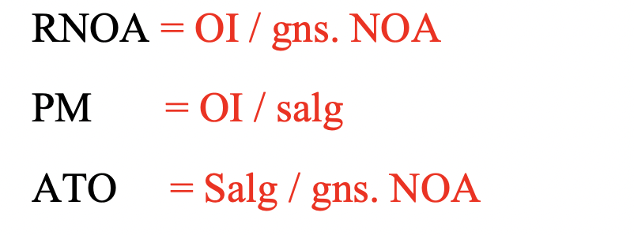
Egenkapital | 7,059 | 7,645 | 8,279 | 7,981 |  | Nettofinansielle Omkostninger (NFE) | -268.12 | -197.64 | -231.12

Låntagning | 2,878 | 3,341 | 4,654 | 3,717 |  | Totalindkomst | 2,203 | 1,372 | 3,023
Leasingforpligtelse | 994 | 992 | 980 | 1,343 |  | Kontrol | - | - | -
Udskudte skatteforpligtelser | 309 | 417 | 451 | 625
Hensatte forpligtelser | 307 | 376 | 406 | 356
Langfristede forpligtelser | 4,488 | 5,126 | 6,491 | 6,041
 |  |  |  |  |  | RNOA=OI/GNS NOA | 13.2% | 8.2% | 16.3%
Låntagning | 7,932 | 8,799 | 6,141 | 9,738 |  | PM=OI/Salg | 12.3% | 7.9% | 13.2%
Leasingforpligtelse | 176 | 157 | 207 | 280 |  | ATO = Salg/GNS NOA | 1.07 | 1.04 | 1.23
Leverandørgæld | 664 | 867 | 1,067 | 1,074
Selskabsskat | 76 | 88 | 174 | 355
Hensatte forpligtelser | 29 | 51 | 23 | 108
Anden gæld | 1,898 | 2,080 | 2,414 | 3,169 | (7)
Forudbetalinger fra kunder | 687 | 784 | 713 | 666
Kortfristede forpligtelser | 11,462 | 12,826 | 10,739 | 15,390

Forpligtelser | 15,950 | 17,952 | 17,230 | 21,431

Passiver | 23,009 | 25,597 | 25,509 | 29,412

Udvalgte noter (1.000 DKK)
Noter til resultatopgørelsen | 2020 | 2021 | 2022

1. Usædvanlige poster
Nedskrivning koncerngoodwill |  |  | -238
Gevinst og tab ved afhændelse af anlægsaktiver | -50 |  | 20
I alt | -50 | 0 | -218

2. Finansielle indtægter
Renteindtægter på likvider og bankindestående | 20 | 21 | 22
Renteindtægter på langfristede tilgodehaveder (lån til kunder) | 35 | 30 | 35
I alt | 55 | 51 | 57

Noter til balancen | 2019 | 2020 | 2021 | 2022

3. Andre værdipapirer og kapitalandele
Obligationsbeholdning
Dagsværdi per 1.1 | 430 | 458 | 378 | 412
Årets tilgang
Årets afgang |  | -90
Årets værdiregulering | 28 | 10 | 34 | 8
Dagsværdi per 31.12 | 458 | 378 | 412 | 420
Obligationsbeholdningen består primært af danske statsobligationer

Andre kapitalandele
Dagsværdi per 1.1 | 1,435 | 1,445 | 1,721 | 1,724
Årets tilgang
Årets afgang
Årets værdiregulering | 10 | 276 | 3 | 5
Dagsværdi per 31.12 | 1,445 | 1,721 | 1,724 | 1,729
Beholdningen består udelukkende af er 11 procents ejerandel i A/S Wireless.

Værdipapirer og andre kapitalandele i alt | 1,903 | 2,099 | 2,136 | 2,149

4. Andre tilgodehavender
Posten vedrører udlån til kunder og måles til amortiseret kostpris (effektiv rentes metode) og er rentebærende.

5. Likvide beholdninger
Dele af de likvide midler er placeret i lande med valutarestriktioner,
og skal anvendes til at købe lokale råvarer.
Likvide midler med valutarestriktioner udgør: | 34 | 42 | 51 | 62

6. Aktiekapital
Aktiekapitalen på 2.064 t.kr består af 2.064.000 aktier af nominelt 1 kr. per aktie.
På balancedagen 31.12.2022 bestod beholdningen af egne aktier af 78.432 aktier
svarende til 3,8 % af aktiekapitalen.

7. Anden gæld
Skyldig løn, moms, afgifter mm | 1,826 | 1,996 | 2,316 | 3,057
Skyldige renter | 72 | 84 | 98 | 112
I alt | 1,898 | 2,080 | 2,414 | 3,169

Opgave 4
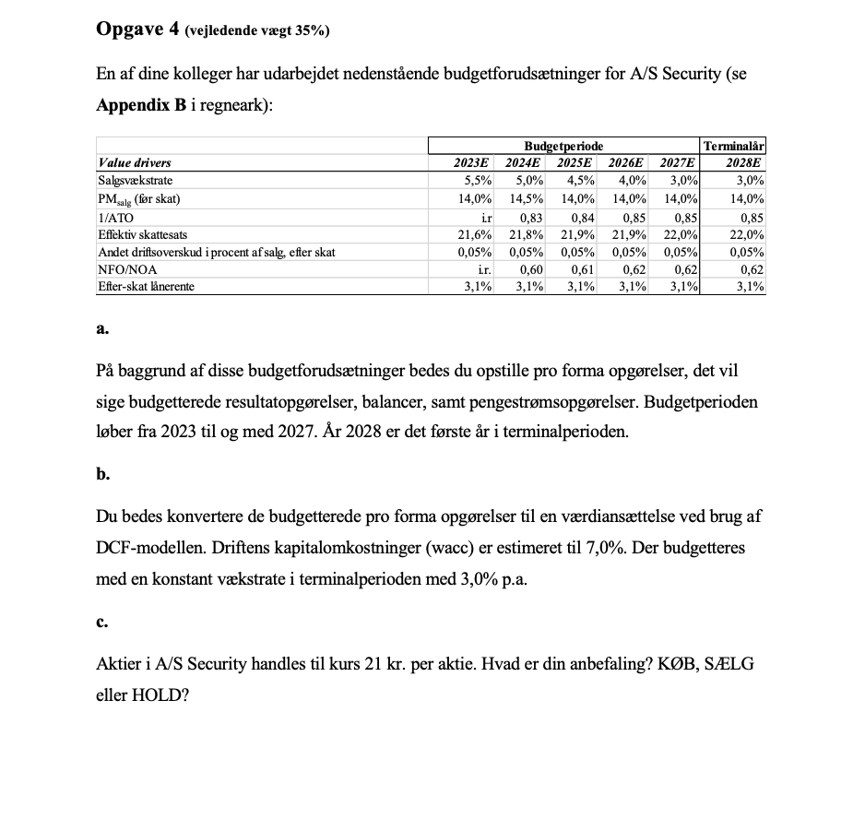

 | Budgetperiode |  |  |  |  | Terminalår
Value drivers | 2023E | 2024E | 2025E | 2026E | 2027E | 2028E | RR | Diff
Salgsvækstrate | 5.5% | 5.0% | 4.5% | 4.0% | 3.0% | 3.0% | 7% | 4.0%
PMsalg (før skat) | 14.0% | 14.5% | 14.0% | 14.0% | 14.0% | 14.0%
1/ATO | i.r | 0.83 | 0.84 | 0.85 | 0.85 | 0.85
Effektiv skattesats | 21.6% | 21.8% | 21.9% | 21.9% | 22.0% | 22.0%
Andet driftsoverskud i procent af salg, efter skat | 0.05% | 0.05% | 0.05% | 0.05% | 0.05% | 0.05%
NFO/NOA | i.r. | 0.60 | 0.61 | 0.62 | 0.62 | 0.62
Efter-skat lånerente | 3.1% | 3.1% | 3.1% | 3.1% | 3.1% | 3.1%

 | 1 | 2 | 3 | 4 | 5
Nettoomsætning | 25969.88 | 27268.374 | 28495.45083 | 29635.268863 | 30524.326929 | 31440.056737
Driftoverskud fra salg (før skat) | 3,636 | 3,954 | 3,989 | 4,149 | 4,273 | 4,402
Skat | 785 | 862 | 874 | 909 | 940 | 968
Driftoverskud fra salg efter skat | 2,850 | 3,092 | 3,116 | 3,240 | 3,333 | 3,433
Andet driftoverskud (efter skat) | 13 | 14 | 14 | 15 | 15 | 16
Samlet driftoverskud (OI) | 2,863 | 3,106 | 3,130 | 3,255 | 3,349 | 3,449
Netto finansielle omkostninger (NFE) | 411 | 421 | 453 | 484 | 499 | 514
Nettooverskud | 2,452 | 2,685 | 2,677 | 2,771 | 2,850 | 2,935

Balancer, primo
NOA | 21254 | 22632.75042 | 23936.178697 | 25189.978534 | 25945.67789 | 26724.048226
NFO | 13,273 | 13,580 | 14,601 | 15,618 | 16,086 | 16,569
CSE | 7,981 | 9,053 | 9,335 | 9,572 | 9,859 | 10,155

Pengestrømsopgørelse
OI | 2,863 | 3,106 | 3,130 | 3,255 | 3,349 | 3,449
∆NOA | 1379 | 1303 | 1254 | 756 | 778
FCF=OI - ∆NOA | 1,485 | 1,802 | 1,876 | 2,499 | 2,570

F = NFE - ∆NFO | 105 | -600 | -564 | 16 | 16
d = Nettooverskud - Delta CSE | 1,380 | 2,403 | 2,440 | 2,484 | 2,554
F + d | 1,485 | 1,802 | 1,876 | 2,499 | 2,570 | <- Dette bruges til check
Kontrol | - | - | - | - | -
Værdiansættelse DCF-modellen
FCF | 1,485 | 1,802 | 1,876 | 2,499 | 2,570
Df(1,07)' | 1 | 1 | 1 | 1 | 1
PV FCF | 1,388 | 1,574 | 1,531 | 1,907 | 1,832
Sum PV FCF 2023-2027 | 8232.421
TV |  |  |  |  | 66,181
PV TV | 47186.366095
Enterprise Value = FCF + TV | 55418.787
NFO | 13,273
Egenkapitalværdi | 42,146
Antal udestående aktier (2.064.000-78.432)/1000=1.986 | 1,986
Værdi per aktie | 21.22

Jeg vil anbefale hold, når aktieprisen bliver handlet til 21

